処理流れ
各名称と処理の流れ。
ファイルとして出力された装置の動作ログがZZAgent-Sender経由でZZAgent-Reciverに転送される。
転送時の状況をZZAgent-Sender側のSQLiteに登録し、OSリソースの各状況も取得記録。その作業の一連をZZAgent-Senderのログに記録する。
また、ZZAgent-Receiverでは受信したファイルをZZsightのDBに登録。その登録時の状況をZZAgent-Receiver側のSQLiteに登録し、OSリソース状態も取得記録。その作業の一連をZZAgent-Receiverのログに記録する。
ZZsightではSQLiteに登録されたデータを画面に表示されることと、その際のOSリソース状態を取得記録する。
各詳細は下記に記載しています。
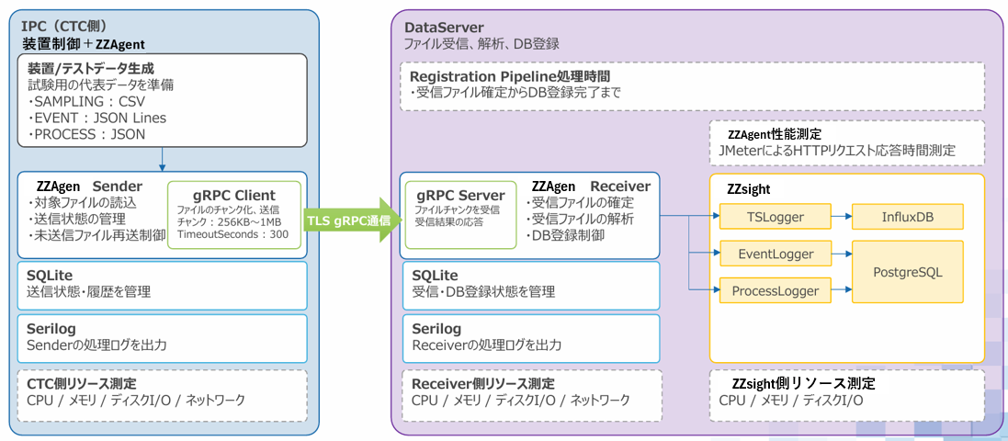
Ａ
Ｂ
Ｃ
Ｄ
Ｅ
Ｆ
Ｇ
Ｈ
Ｉ
Ｊ
Ｋ
Ｌ

Ａ
★詳細仕様
[A]では最初にLogManagerがWork領域に各ファイルを生成し、各ファイルの時間等のトリガーによりZZAgentディレクトリに格納される。
IPC（CTC側）
 | 制御装置が出力するデータ（SMPLING、EVENT、PROCESS）をLogManagerがファイルにして特定のフォルダに格納する
 | 各ファイルが格納されるフォルダ名とファイル名 |  | ※格納されるデータがない場合、ファイルは生成されない
 | SMPLING | C:\CTC-main\ZZAgent\SamplingLog\Chamber1\yyyyMMdd_HHmm.csv |  | 10分間隔で格納される
 |  | C:\CTC-main\ZZAgent\SamplingLog\Chamber2\yyyyMMdd_HHmm.csv |  | 10分間隔で格納される
 |  | C:\CTC-main\ZZAgent\SamplingLog\Chamber3\yyyyMMdd_HHmm.csv |  | 10分間隔で格納される
 | EVENT | C:\CTC-main\ZZAgent\EventLog\PMC\yyyyMMdd_HH.evt |  | 1時間間隔で格納される
 |  | C:\CTC-main\ZZAgent\EventLog\TMC\yyyyMMdd_HH.evt |  | 1時間間隔で格納される
 |  | C:\CTC-main\ZZAgent\EventLog\CTC\yyyyMMdd_HH.evt |  | 1時間間隔で格納される
 | PROCESS | C:\CTC-main\ZZAgent\ProcessLog\yyyyMMdd_HHmmss.log |  | 1秒間隔で格納される
 |  | ※ZZAgentディレクトリ＝C:\CTC-main\ZZAgent\
Ｂ
 | [A]により特定のフォルダにファイルが格納されると、ZZAgent-Senderが60秒周期でZZAgentディレクトリをスキャンし、転送対象ファイルを検出する
Ｃ
 | [B]で取得したファイルを、TLSありgRPC通信によりZZAgent-SenderからZZAgent-Receiverへ送信する。ZZAgent-ReceiverはZZAgent-SenderへStartFileAck、ChunkAck、TransferResultを応答する。
Ｄ
Ｅ
 | [C]の転送状況と履歴をSQLiteに登録する
 | [C]の転送状況ログを出力する
Ｆ
 | [C]の処理時のOSリソース状態を測定出力する

Ｇ
Ｈ
Ｉ
DataServer側
 | ZZAgent-Sender転送されたファイルをZZAgent-Reciverで受信し、ZZsightのDBにデータを登録する
 | [G]の受信状況とDB登録状況をSQLiteに登録する
 | [H]の登録状況ログを出力する
Ｊ
 | [H]の処理時のOSリソース状態を測定出力する
Ｋ
 | ログデータを登録 SAMPLINGはInfluxDBに、EVENT、PROCESSはPostgreSQLに それぞれ登録する
Ｌ
 | ZZsightのOSリソース状態を測定出力する

 | 健全性レベルの動作確認（基本的な転送フローが正常に動作することの確認のみ）
装置 LogManager
ログデータを規定フォルダに格納
ZZAgent Sender
ログデータを規定フォルダから回収
ZZAgen Receiverに転送開始
転送状況をSQLiteに登録
転送状況ログをSerilogで取得
OSリソース状況取得 開始
OSリソース状況取得 停止
OSリソース取得
Powershell スクリプトを使用する
SQLiteの情報取得方法は？
Serilogからログの取得方法は？
Ａ
Ｃ
Ｄ
Ｅ
Ｆ
Ｂ
ZZAgen Receiverに転送完了
（TransferResult accepted=true受信）

 | イレギュラーケース時の動作確認
装置 LogManager
ログデータを規定フォルダに格納
ZZAgent Sender
ログデータを規定フォルダから回収
ZZAgen Receiverに転送開始
転送状況をSQLiteに登録
転送状況ログをSerilogで取得
OSリソース状況取得 開始
OSリソース状況取得 停止
ZZAgen Receiverに転送完了
（TransferResult accepted=true受信）
ここに障害となるイベントを配置する
障害イベントの発生方法は？
OSリソース取得
Powershell スクリプトを使用する
SQLiteの情報取得方法は？
Serilogからログの取得方法は？
Ａ
Ｃ
Ｄ
Ｅ
Ｆ
Ｂ
ZZAgent-TestTool
PerformanceCounter_MonitoringTool

 | ■■■ ZZAgentディレクトリ ■■■
 | アルバック様PC
 | C:\CTC-Main\ZZAgent
 | ZZAgent-Sender_design.pdf 4ページ「CTC配置ディレクトリ構成」
 | BINの親ディレクトリをルートディレクトリとする BINは ZZAgent.Sender.exe が格納されているフォルダ

